Vhodni podatki
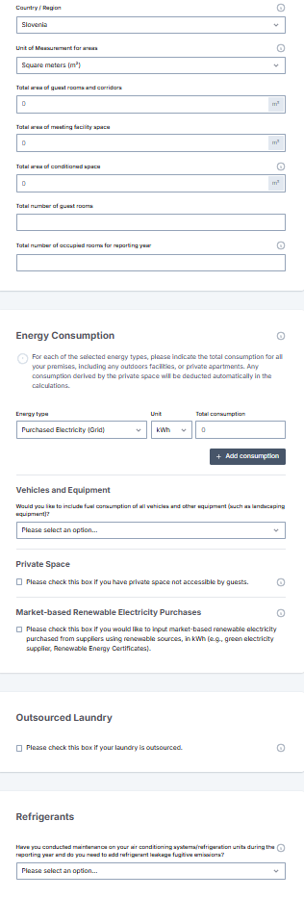
Ogljični odtis |  | 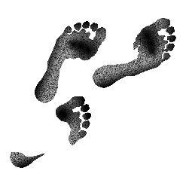
Vhodni podatki | V kalkulator se prepisuje podatke iz polj označenih z RUMENO - to se v vseh primerih vnaša in SIVO - samo v kolikor je to relevatno za obrat (primer: v kolikor ima obrat lastno pralnico ni potrebno vnašati, v kolikor ima zunanji servis pa je potrebno vnesti.)
Skupna površina vseh sob in pripadajočih hodnikov v m2 (brez hotelske avle/lobija, skupnih sanitarij, restavracije, itd.)
Skupna površina konferenčnega dela obrata (dvorane, sprejemni lobi v konferenčnem delu, toaletni prostori konferenčnega dela) v m2
Skupno površina obrata v m2
Skupna površina privatnih ali oddanih prostorov znotraj obrata v m2. Privatni prostori so prostori, kjer hotelski gostje ali udeleženci konference ali zaposleni (razen v kolikor gre za njihovo namestitev) ne morejo vstopati ALI prostori, ki niso povezani neposredno s poslovanjem samega hotela - npr. restavracija, trgovine, frizerski saloni, ki so oddani tretjim osebam. Tudi morebitne namestitve (spalni del) za osebje je del kategorije “privatnih prostorov” in ne sme biti vključena v druge kategorije površin (npr. sob in pripadajočih hodnikov). V primeru odštevalnikov porabe energentov je potrebno tovrstno porabo odbiti od porabe obrata kot celote, v kolikor pa ni odštevalnikov se upošteva poraba kot delež (npr. glede na kvadraturo), ki se ga odbije od skupne porabe.
Skupno število sob za goste
Skupno število nočitev za obodbje poročanja (preteklo leto) - ta podatek NI relevanten za HCMI kalkulator
Skupno število zasedenih sob za obdobje poročanje (preteklo leto)
Skupna poraba kupljene električne energije za merilno obdobje v kWh
Skupna poraba naravnega plina za merilno obdobje v kWh ali m3 (pazite na enoto mere pri vnosi v HCMI kalkulator!)
Skupna poraba kurilnega olja za merilno obdobje (v litrih)
Skupna poraba drugih goriv za potrebe ogrevanja (propan, LPG, premog, ipd.) v ustrezni enoti mere. Naštejte vse, ločite z vejicami, saj boste morali te vrednosti ločeno dodati v kalkulator - vsaka postavka svoj zapis.
V kolikor obraz uporablja obnovljivo energijo, se opredeli skupno količino samostojno proizvedene obnovljivo energijo v kWh.
Količina porabljenega bencina/ nafte (v litrih), dizelskega goriva (v litrih) in/ ali LPG (v litrih), če v obratu uporabljajo vozila. V kolikor obrat uporablja električna vozila se tega dela ne izpolnjuje (že del skupne porabe električne energije). Naštejte vse, ločite z vejicami.
V kolikor obrat uporablja obnovljivo energijo, se opredeli skupno količino kupljene obnovljive energije s strani dobavitelja v kWh
Količina umazanega perila za merilno obdobje (v tonah, v kolikor se obračuna po kilogramih morate pretvoriti v tone), če za pranje perila skrbi zunanje podjetje.
Morebitno iztekanje plina nad 100 kg v merilnem obdobju, če imajo v obratu klimatske naprave ali hladilnice ALI morebitna večja popravila v merilnem obdobju, če imajo v obratu klimatske naprave ali hladilnice (da ali ne). V kolikor je prišlo do puščanja plina iz naprav za hlajenje, je potrebno izpolniti tudi dodatni del. V kolikor puščajo naprave s plinom R-22, R-134A, R-404A, or R-410A se poveča odtis za 1%, v kolikor pa puščajo naprave z drugo vrsto plina, je potrebno izpolniti količino dopolnjenjega plina posamezne vrste (našteti in opredeliti količino).

